Пропозиція_товари
Додаток №1 до Запиту №103_ІК
 | Форма цінової пропозиції

(Назва Учасника), надає свою пропозицію щодо участі у закупівлі Зарядних станцій EcoFlow.
Відомості про підприємство |  |  | Повне найменування учасника – суб’єкта господарювання
 |  |  | Ідентифікаційний код за ЄДРПОУ або реєстраційний номер облікової картки платника податків
 |  |  | Реквізити (адреса - юридична та фактична, телефон, факс, телефон для контактів, e-mail, розрахунковий рахунок)
Відомості про особу (осіб), які уповноважені представляти інтереси Учасника |  |  | (Прізвище, ім’я, по батькові, посада, контактний телефон).
Допускаються будь-які аналоги з технічними та функціональними характеристиками не гірше наведених. Учаснику необхідно вказати модель (торгову марку), виробника, країну виробника та детально зазначати технічні характеристики продукції у відповідності до параметрів та вимог технічного опису даної таблиці та обов’язково надати фото. Вартість доставки та завантажувально-розвантажувальних робіт має бути врахована у вартість товару.
№ п/п | Технічні характеристики та опис |  |  |  | Кількість (шт.) | Ціна, за одиницю, (з урахуванням всіх податків і зборів) * | Вартість, грн., (з урахуванням всіх податків і зборів) *

 | Запит** |  | Пропозиція (вказати модель (торгову марку), виробника, країна виробника, параметри та характеристики продукції, фото обов'язково)
 | Назва | Характеристики | Назва | Характеристики
1 | 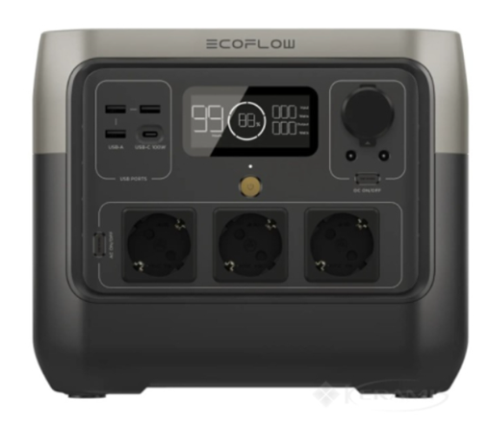 Зарядна станція EcoFlow RIVER 2 PRO | Тип: зарядна портативна електростанція Тип акумулятора: LiFePO₄ Ємність: 768 Вт·год Номінальна потужність: 800 Вт Пікова потужність (X-Boost): 1600 Вт Життєвий цикл: ≥ 3000 циклів при збереженні 80% ємності Час повної зарядки: не більше 70 хв від мережі Зарядка: Від мережі 220 В Від автомобільного прикурювача Від сонячної панелі (через MPPT контролер) Індикація: LED/LCD-дисплей (стан заряду, вхід/вихід потужності, помилки) Комплектація: Зарядна станція Кабель змінного струму Кабель для автомобільної зарядки Сонячний зарядний кабель Інструкція Гарантійний талон Роз’єми: 3× AC 220 В (інвертор, чиста синусоїда); 2× USB-A; 1× USB-C (до 100 Вт); 1× автопорт 12 В; 2× DC5521 Розміри (Д×Ш×В): 270 × 260 × 226 мм Вага: до 7,8 кг Гарантійний термін: не менше 24 місяців |  |  | 3 |  | 0.00
Всього вартість пропозиції, грн* |  |  |  |  |  | 0.00
* Харківська обласна організація Товариство Червоного Хреста України є громадською неприбутковою організацією і просить надати максимальні знижки на товар, вказаний у ціновій пропозиції.
**Закупівля відбувається одним лотом.
Інформація для Учасника: -Цінова пропозиція приймається до розгляду виключно згідно форми даного Додатку. -Учасник несе відповідальність за правильність розрахованих одиничних розцінок та загальної вартості пропозиції, за коректність всіх формул та розрахунків у даній формі, зміна або корегування вартості після етапу розкриття пропозицій не допускається. -Всі документи мають бути заповнені Учасником без винятку, відсутність будь-якої інформації може призвести до анулювання пропозиції. -Вартість одиниці товару та загальну вартість пропозиції потрібно заповнювати у гривнях, зазначаючи цифрове значення, яке має не більше двох знаків після коми. -Учасник має надати в електронному вигляді цінову пропозицію у формі даного додатку з підписом та печаткою та окремо у форматі Excel.
Умови оплати % ______________________(Прописати)
Термін поставки з моменту укладення договору, календарних днів ________________________(Прописати)
Місце поставки товарів: м. Харків (точна адреса буде надана переможцю закупівлі під час підписання договору).

Ми погоджуємось, що всі витрати, пов’язані з доставкою товару, завантажувально-розвантажувальними роботами здійснюються за рахунок Постачальника .
Ми погоджуємося та ознайомлені з умовами типового Договору Харківської обласної організації ТЧХУ (Додаток №2 до Запиту).
Ми погоджуємося з умовами, що Замовник має право розділити дану закупівлю між декількома постачальниками за умови наявності більш вигідних умов на різні позиції.
Ми погоджуємося з умовами, що Ви можете відхилити нашу чи всі надані пропозиції, та розуміємо, що Ви не обмежені у прийнятті будь-якої іншої пропозиції з більш вигідними для Вас умовами.
Ми погоджуємось зафіксувати цінову пропозицію протягом 90 днів календарних днів з моменту подачі
Подаючи свою пропозицію ми підтверджуємо повну комплектацію та відповідність умовам зазначеним в Запиті.
Учасники повинні надсилати цінові пропозиції з підписом і печаткою (за наявності)
 | Дата:

 | Керівник організації/ФОП:____________________________ ( ____________________)
 | МП підпис ПІБ

